PASAPORTE
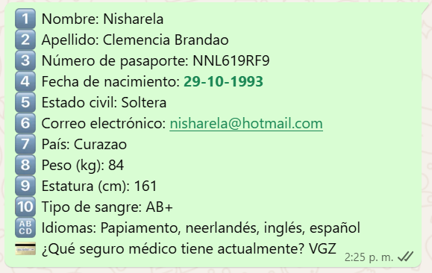
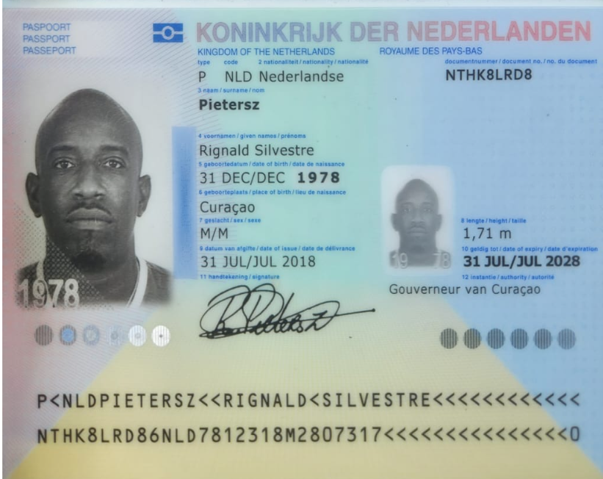
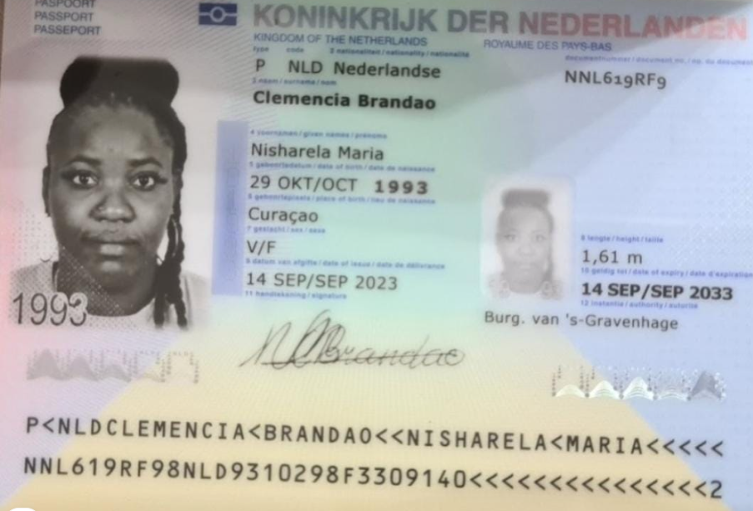
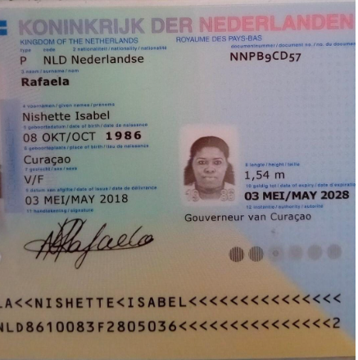

Nombre | Rignald | Nombre | Nisharela | Nombre | Nishette
Nombre | Silvestre | Nombre | Maria | Nombre | Isabel
Apellido | Pietersz | Apellido | Clemencia | Apellido
Apellido |  | Apellido | Brandao | Apellido | Rafaela
Género: . | MASCCULINO | Género: . | FEMENINO | Género: . | FEMENINO
Pasaporte | NTHK8LRD8 | Pasaporte | NNL619RF9 | Pasaporte | NNPB9CD57
Fecha de nacimiento | 1978-12-31 | Fecha de nacimiento | 1993-10-29 | Fecha de nacimiento | 1986-10-08
Edad |  | Edad | 32 | Edad
Estado civil |  | Estado civil | SOLTERA | Estado civil
Dirección |  | Dirección
Nacionalidad y domicilio: | CURAZAO | Nacionalidad y domicilio: | CURAZAO
Email: | Rignald.pietersz@r-connectbv.com | Email: | nisharela@hotmail.com
Teléfono |  | Teléfono | 31 6 481 47368
Profesión |  | Profesión
RH |  | RH | AB+
Seguro |  | Seguro
Peso |  | Peso | 84
Altura |  | Altura | 1,61 m. IMC: 32,4k/m2.
Idioma |  | Idioma | Papiamento, neerlandés, inglés, español

Turismo |  | Turismo | Paquete completo - 10 días
 |  |  | Ha venido de vacaciones
 |  |  | Hotel en el Poblado
 |  |  | Una habitación con una cama
Salud |  | Salud | Chequeo médico
hombre |  |  | Ginecología si puede tener hijos, hace 7 años le diagnosticaron quistes en los ovarios y la operaron
 |  |  | Enero 2023 le diagnosticaron Hernia en la espalda hizo tratamiento de bloqueo, si tiene dolor en el coxis al sentarme y al estar de pie por más de 15 minutos
 |  |  | Tiroides hinchada

PAGOS
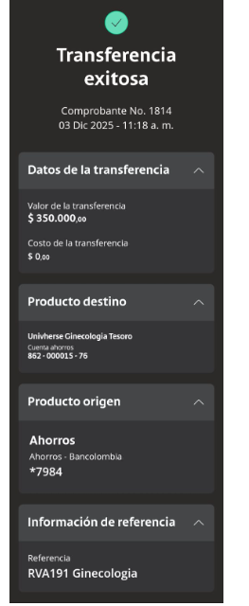
GINECOLOGIA

CONFIRMACIÓN
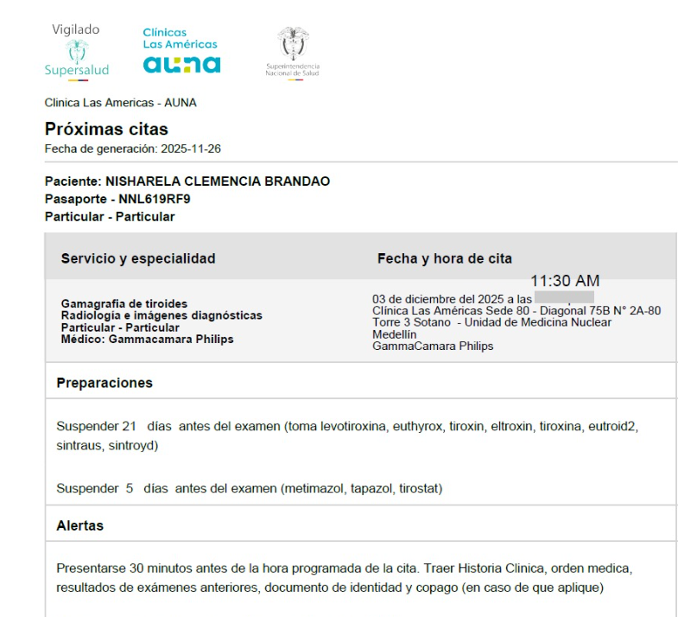
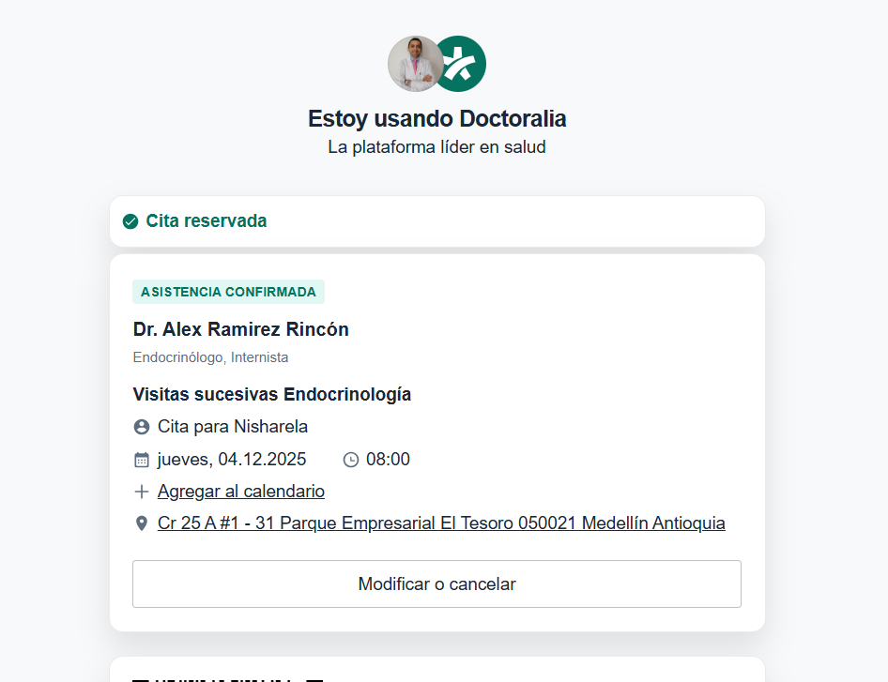
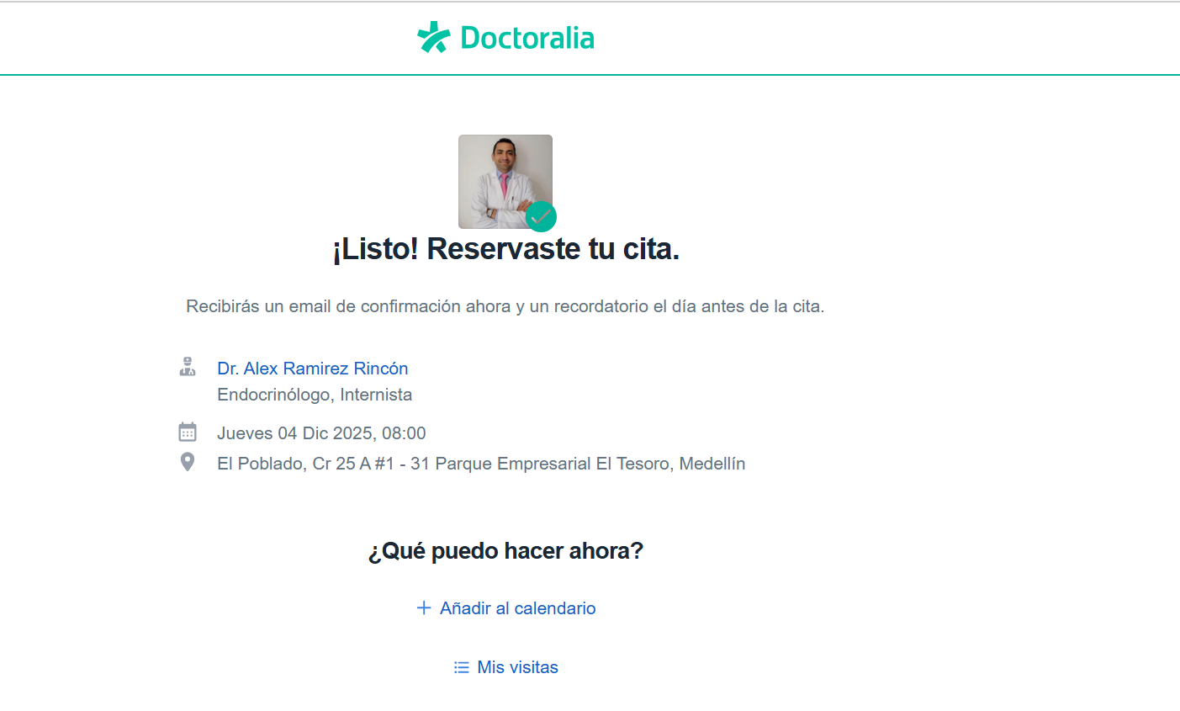
HOTEL THE SOMOS FLAT LAURELES ALOJAMIENTO | DERMATOLOGIA
Cq. 1 #68 86, Laureles - Estadio, Medellín

GINECOLOGIA + ECOGRAFÍA TRANSAGINAL |  |  |  | ORTOPEDIA
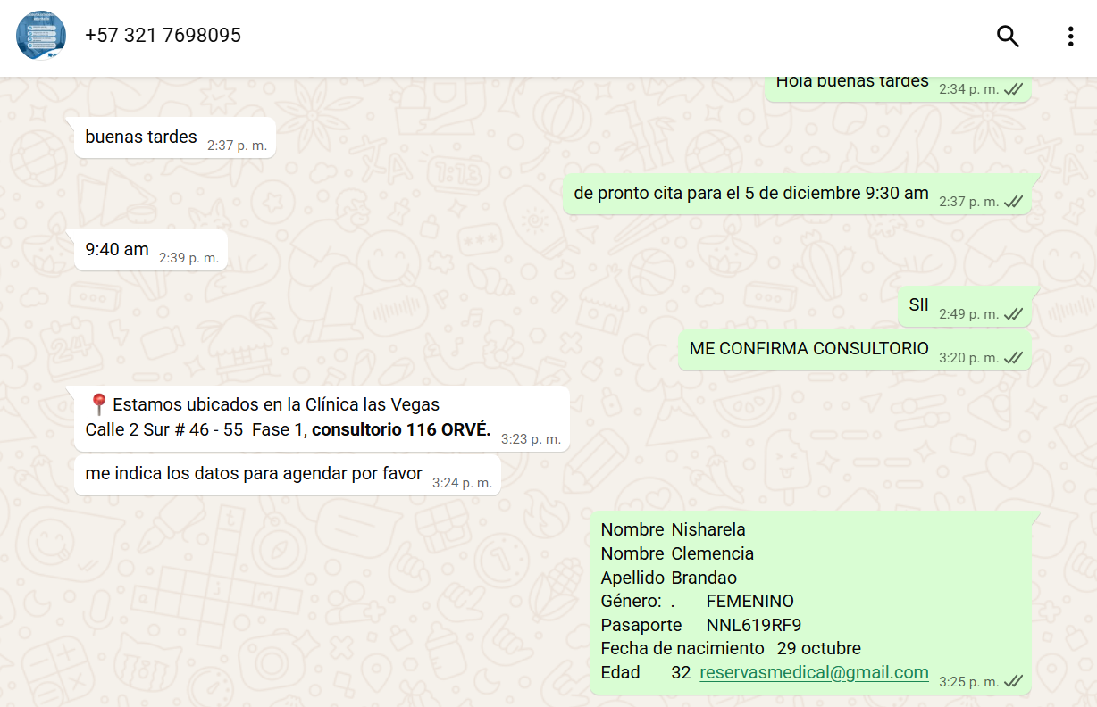
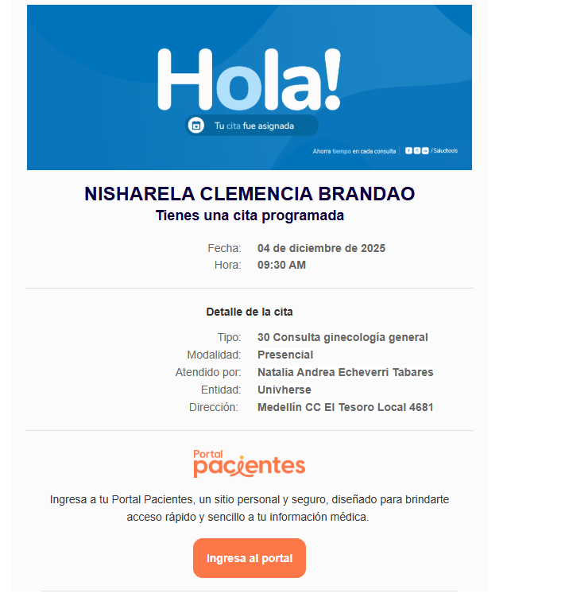

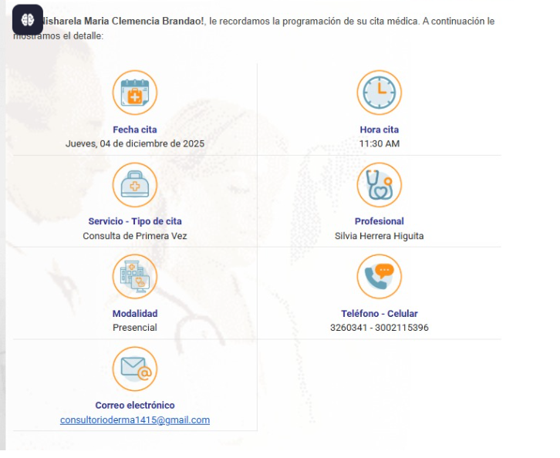
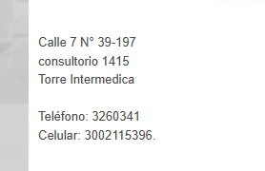
 | DERMATOLOGIA |  | CONFIRMADA

 |  | ENDOCRINOLOGIA |  | Gamagrafia tiroidea

VUELO
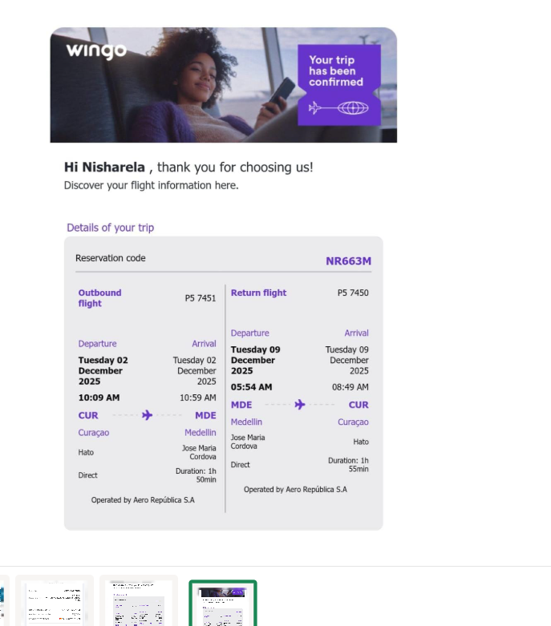
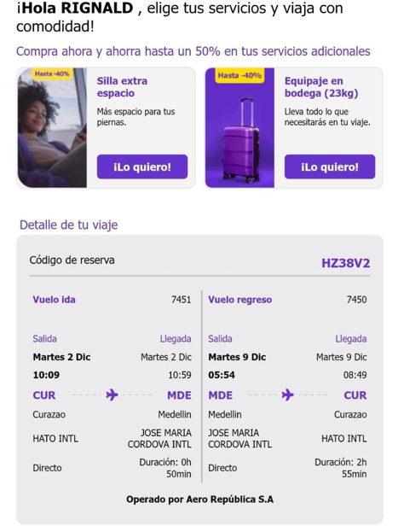

 | HZ38V2
2 al 9 | Pietersz

NR663M
Brandao

